Лист1
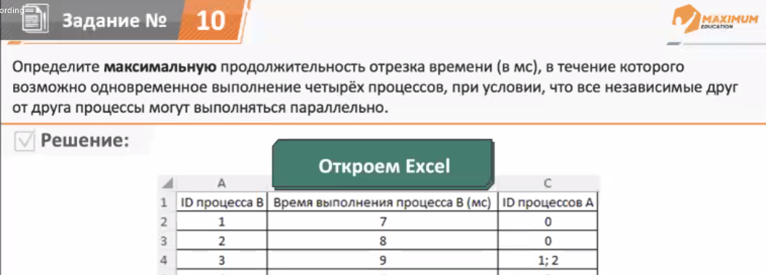
ID процесса B | Время выполнения процесса B (мс) | ID процессов A | 1 | 2 | 3 | 4 | 5 | 6 | 7 | 8 | 9 | 10 | 11 | 12 | 13 | 14 | 15 | 16 | 17 | 18 | 19 | 20 | 21 | 22 | 23 | 24 | 25 | 26 | 27 | 28 | 29 | 30 | 31 | 32 | 33 | 34 | 35 | 36 | 37 | 38 | 39 | 40 | 41 | 42 | 43 | 44 | 45 | 46 | 47 | 48 | 49 | 50
1 | 7 | 0 | 1 | 1 | 1 | 1 | 1 | 1 | 1
2 | 8 | 0 | 1 | 1 | 1 | 1 | 1 | 1 | 1 | 1
3 | 9 | 1; 2 |  |  |  |  |  |  |  |  | 1 | 1 | 1 | 1 | 1 | 1 | 1 | 1 | 1
4 | 4 | 0 | 1 | 1 | 1 | 1
5 | 9 | 1;3 |  |  |  |  |  |  |  |  |  |  |  |  |  |  |  |  |  | 1 | 1 | 1 | 1 | 1 | 1 | 1 | 1 | 1
6 | 5 | 2; 3; 4 |  |  |  |  |  |  |  |  |  |  |  |  |  |  |  |  |  | 1 | 1 | 1 | 1 | 1
7 | 6 | 0 | 1 | 1 | 1 | 1 | 1 | 1
8 | 5 | 3; 5;6;7 |  |  |  |  |  |  |  |  |  |  |  |  |  |  |  |  |  |  |  |  |  |  |  |  |  |  | 1 | 1 | 1 | 1 | 1
9 | 1 | 2; 6 |  |  |  |  |  |  |  |  |  |  |  |  |  |  |  |  |  |  |  |  |  |  | 1
10 | 1 | 3; 6; 9 |  |  |  |  |  |  |  |  |  |  |  |  |  |  |  |  |  |  |  |  |  |  |  | 1
11 | 2 | 0 |  |  |  |  |  |  | 1 | 1
12 | 2 | 7;8;11 |  |  |  |  |  |  |  |  |  |  |  |  |  |  |  |  |  |  |  |  |  |  |  |  |  |  |  |  |  |  |  | 1 | 1
13 | 2 | 4;5;9; 10 |  |  |  |  |  |  |  |  |  |  |  |  |  |  |  |  |  |  |  |  |  |  |  |  | 1 | 1
14 | 4 | 0 |  |  |  |  | 1 | 1 | 1 | 1
15 | 8 | 12;13
16 | 9 | 14; 15 |  |  |  |  |  |  |  |  |  |  |  |  |  |  |  |  |  |  |  |  |  |  |  |  |  |  |  |  |  |  |  |  |  | 1 | 1 | 1 | 1 | 1 | 1 | 1 | 1
17 | 4 | 10;11;15 |  |  |  |  |  |  |  |  |  |  |  |  |  |  |  |  |  |  |  |  |  |  |  |  |  |  |  |  |  |  |  |  |  |  |  |  |  |  |  |  |  | 1 | 1 | 1 | 1 | 1 | 1 | 1 | 1 | 1
 |  | Параллельных процессов | 4 | 4 | 4 | 4 | 4 | 4 | 4 | 3 | 1 | 1 | 1 | 1 | 1 | 1 | 1 | 1 | 1 | 2 | 2 | 2 | 2 | 2 | 2 | 2 | 2 | 2 | 1 | 1 | 1 | 1 | 1 | 1 | 1 | 1 | 1 | 1 | 1 | 1 | 1 | 1 | 1 | 1 | 1 | 1 | 1 | 1 | 1 | 1 | 1 | 1
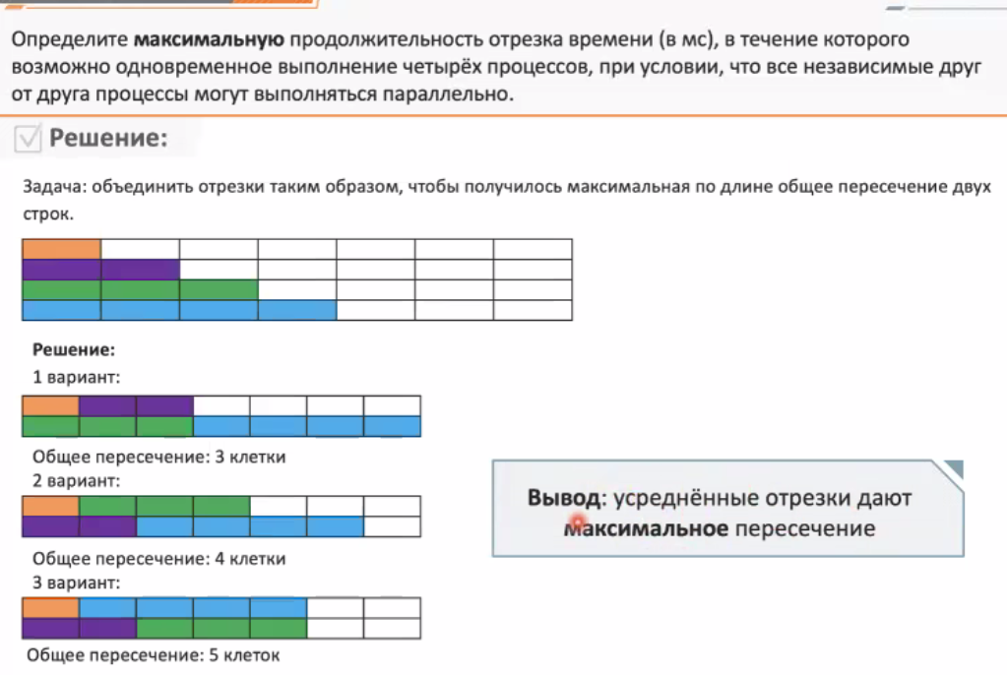
 |  |  |  |  |  |  |  |  |  |  |  |  |  |  |  |  |  |  |  |  |  |  |  |  |  |  | Аналогично двигаем независимые процессы

 |  |  |  |  |  |  |  |  |  |  |  |  |  |  |  |  |  |  |  |  |  |  |  |  |  |  |  |  |  |  |  |  | ОТВЕТ 7

